Sheet1
わたしたちのまちの予算

住みやすいまちにするためには、どのようにお金を使えばいいだろう？ ☞ わたしたちの住むまちの予算をつくってみよう！

◆ 調べ方

✐ホームページ |  | ✐メ モ✐

✐役所への取材

✐広報誌など

✐その他

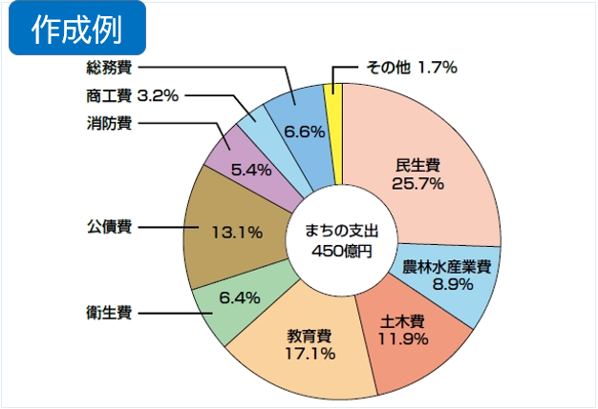
『わたしたちのまち』の予算をつくってみよう！

わたしたちのまちの支出（歳出（さいしゅつ））
土木費
教育費
民生費
農林水産費
衛生費
公債費
その他

わたしたちの住む市・町・村の支出（歳出（さいしゅつ））を入力してみよう！
 | わたしたちのまち
土木費
教育費
民生費
農林水産費
衛生費
公債費
その他
合計 | 0

